Sheet1
Angle | HSB R | HSB G | HSB B | Mult R | Mult G | Mult B | R | G | B | HSB |  | Optimal range for HSB: | 41-79, 161-199, 281-319
0 | 179 | 44 | 44 | 204 | 51 | 51 | 0 | 0 | 0 | -
1 | 179 | 46 | 43 | 204 | 53 | 49 | 0 | 0 | 0 | - | Multiplier: note that cyan, magenta and yellow are darker than in HSB
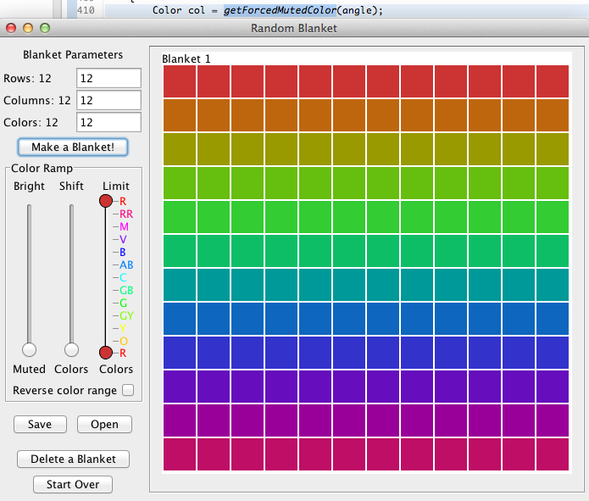
2 | 179 | 47 | 41 | 204 | 54 | 48 | 0 | 0 | 0 | -
3 | 179 | 48 | 41 | 204 | 56 | 46 | 0 | 0 | 0 | -
4 | 179 | 50 | 39 | 204 | 57 | 45 | 0 | 0 | 0 | -
5 | 179 | 51 | 38 | 204 | 59 | 43 | 0 | 0 | 0 | -
6 | 179 | 53 | 37 | 203 | 61 | 42 | 0 | 0 | 0 | -
7 | 179 | 54 | 35 | 203 | 62 | 41 | 0 | 0 | 0 | -
8 | 179 | 56 | 35 | 203 | 64 | 39 | 0 | 0 | 0 | -
9 | 179 | 57 | 33 | 203 | 65 | 38 | 0 | 0 | 0 | - |  |  |  | Combined: brightest versions of all 12 colors
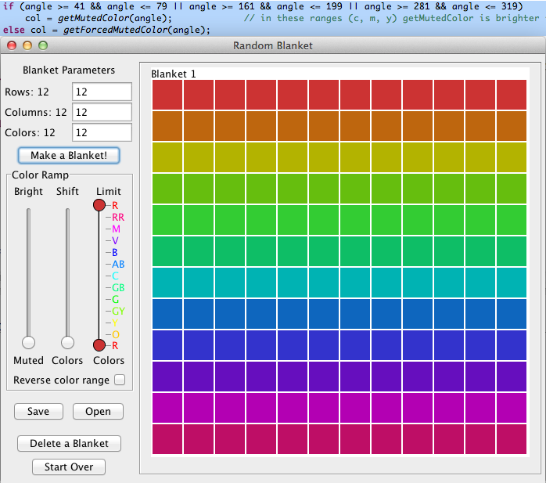
10 | 179 | 59 | 32 | 202 | 67 | 36 | 0 | 0 | 0 | -
11 | 179 | 60 | 30 | 202 | 69 | 35 | 0 | 0 | 0 | -
12 | 179 | 62 | 30 | 202 | 70 | 34 | 0 | 0 | 0 | -
13 | 179 | 64 | 28 | 201 | 72 | 32 | 0 | 0 | 0 | -
14 | 179 | 65 | 27 | 201 | 74 | 31 | 0 | 0 | 0 | -
15 | 179 | 67 | 26 | 201 | 76 | 30 | 0 | 0 | 0 | -
16 | 179 | 69 | 25 | 200 | 77 | 29 | 0 | 0 | 0 | -
17 | 179 | 70 | 24 | 200 | 79 | 27 | 0 | 0 | 0 | -
18 | 179 | 72 | 23 | 199 | 81 | 26 | 0 | 0 | 0 | -
19 | 179 | 74 | 22 | 198 | 83 | 25 | 0 | 0 | 0 | -
20 | 179 | 76 | 21 | 198 | 84 | 24 | 0 | 0 | 0 | -
21 | 179 | 78 | 20 | 197 | 86 | 23 | 0 | 0 | 0 | -
22 | 179 | 79 | 20 | 197 | 88 | 22 | 0 | 0 | 0 | -
23 | 179 | 81 | 18 | 196 | 90 | 21 | 0 | 0 | 0 | -
24 | 179 | 84 | 18 | 195 | 91 | 19 | 0 | 0 | 0 | -
25 | 179 | 85 | 17 | 194 | 93 | 18 | 0 | 0 | 0 | -
26 | 179 | 87 | 15 | 194 | 95 | 17 | 0 | 0 | 0 | -
27 | 179 | 89 | 15 | 193 | 97 | 16 | 0 | 0 | 0 | -
28 | 179 | 91 | 14 | 192 | 98 | 15 | 0 | 0 | 0 | -
29 | 179 | 93 | 13 | 191 | 100 | 15 | 0 | 0 | 0 | - | HSB brightness conversion
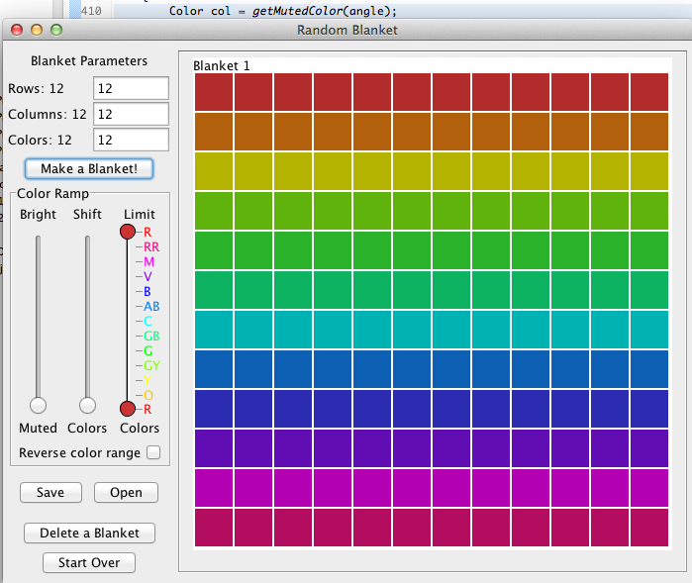
30 | 179 | 96 | 13 | 190 | 102 | 14 | 0 | 0 | 0 | -
31 | 179 | 98 | 11 | 189 | 104 | 13 | 0 | 0 | 0 | -
32 | 179 | 100 | 11 | 189 | 106 | 12 | 0 | 0 | 0 | -
33 | 179 | 102 | 10 | 188 | 107 | 11 | 0 | 0 | 0 | -
34 | 179 | 104 | 9 | 187 | 109 | 10 | 0 | 0 | 0 | -
35 | 179 | 107 | 8 | 186 | 111 | 10 | 0 | 0 | 0 | -
36 | 179 | 109 | 9 | 185 | 113 | 9 | 0 | 0 | 1 | -
37 | 179 | 111 | 8 | 183 | 114 | 8 | 0 | 0 | 1 | -
38 | 179 | 114 | 7 | 182 | 116 | 7 | 0 | 0 | 1 | -
39 | 179 | 116 | 6 | 181 | 118 | 7 | 0 | 0 | 0 | -
40 | 179 | 118 | 6 | 180 | 120 | 6 | 0 | 0 | 1 | -
41 | 179 | 121 | 5 | 179 | 121 | 6 | 1 | 1 | 0 | 41
42 | 179 | 124 | 5 | 178 | 123 | 5 | 1 | 1 | 1 | 42
43 | 179 | 127 | 4 | 177 | 125 | 4 | 1 | 1 | 1 | 43
44 | 179 | 129 | 3 | 175 | 127 | 4 | 1 | 1 | 0 | 44
45 | 179 | 132 | 3 | 174 | 128 | 3 | 1 | 1 | 1 | 45
46 | 179 | 134 | 2 | 173 | 130 | 3 | 1 | 1 | 0 | 46
47 | 179 | 137 | 3 | 172 | 132 | 3 | 1 | 1 | 1 | 47
48 | 179 | 140 | 2 | 170 | 134 | 2 | 1 | 1 | 1 | 48
49 | 179 | 143 | 2 | 169 | 135 | 2 | 1 | 1 | 1 | 49
50 | 179 | 146 | 1 | 168 | 137 | 2 | 1 | 1 | 0 | 50
51 | 179 | 149 | 1 | 166 | 139 | 1 | 1 | 1 | 1 | 51
52 | 179 | 152 | 1 | 165 | 140 | 1 | 1 | 1 | 1 | 52
53 | 179 | 155 | 0 | 163 | 142 | 1 | 1 | 1 | 0 | 53
54 | 179 | 158 | 0 | 162 | 143 | 1 | 1 | 1 | 0 | 54
55 | 179 | 162 | 0 | 161 | 145 | 0 | 1 | 1 | 1 | 55
56 | 179 | 165 | 0 | 159 | 147 | 0 | 1 | 1 | 1 | 56
57 | 179 | 168 | 0 | 158 | 148 | 0 | 1 | 1 | 1 | 57
58 | 179 | 171 | 0 | 156 | 150 | 0 | 1 | 1 | 1 | 58
59 | 179 | 175 | 0 | 155 | 151 | 0 | 1 | 1 | 1 | 59
60 | 179 | 179 | 0 | 153 | 153 | 0 | 1 | 1 | 1 | 60
61 | 175 | 179 | 0 | 151 | 155 | 0 | 1 | 1 | 1 | 61
62 | 171 | 179 | 0 | 150 | 156 | 0 | 1 | 1 | 1 | 62
63 | 168 | 179 | 0 | 148 | 158 | 0 | 1 | 1 | 1 | 63
64 | 165 | 179 | 0 | 147 | 159 | 0 | 1 | 1 | 1 | 64
65 | 162 | 179 | 0 | 145 | 161 | 0 | 1 | 1 | 1 | 65
66 | 158 | 179 | 0 | 143 | 162 | 1 | 1 | 1 | 0 | 66
67 | 155 | 179 | 0 | 142 | 163 | 1 | 1 | 1 | 0 | 67
68 | 152 | 179 | 1 | 140 | 165 | 1 | 1 | 1 | 1 | 68
69 | 149 | 179 | 1 | 139 | 166 | 1 | 1 | 1 | 1 | 69
70 | 146 | 179 | 1 | 137 | 168 | 2 | 1 | 1 | 0 | 70
71 | 143 | 179 | 2 | 135 | 169 | 2 | 1 | 1 | 1 | 71
72 | 140 | 179 | 2 | 134 | 170 | 2 | 1 | 1 | 1 | 72
73 | 137 | 179 | 3 | 132 | 172 | 3 | 1 | 1 | 1 | 73
74 | 134 | 179 | 2 | 130 | 173 | 3 | 1 | 1 | 0 | 74
75 | 132 | 179 | 3 | 128 | 174 | 3 | 1 | 1 | 1 | 75
76 | 129 | 179 | 3 | 127 | 175 | 4 | 1 | 1 | 0 | 76
77 | 127 | 179 | 4 | 125 | 177 | 4 | 1 | 1 | 1 | 77
78 | 124 | 179 | 5 | 123 | 178 | 5 | 1 | 1 | 1 | 78
79 | 121 | 179 | 5 | 121 | 179 | 6 | 1 | 1 | 0 | 79
80 | 118 | 179 | 6 | 120 | 180 | 6 | 0 | 0 | 1 | -
81 | 116 | 179 | 6 | 118 | 181 | 7 | 0 | 0 | 0 | -
82 | 114 | 179 | 7 | 116 | 182 | 7 | 0 | 0 | 1 | -
83 | 111 | 179 | 8 | 114 | 183 | 8 | 0 | 0 | 1 | -
84 | 109 | 179 | 9 | 113 | 185 | 9 | 0 | 0 | 1 | -
85 | 107 | 179 | 8 | 111 | 186 | 10 | 0 | 0 | 0 | -
86 | 104 | 179 | 9 | 109 | 187 | 10 | 0 | 0 | 0 | -
87 | 102 | 179 | 10 | 107 | 188 | 11 | 0 | 0 | 0 | -
88 | 100 | 179 | 11 | 106 | 189 | 12 | 0 | 0 | 0 | -
89 | 98 | 179 | 11 | 104 | 189 | 13 | 0 | 0 | 0 | -
90 | 96 | 179 | 13 | 102 | 190 | 14 | 0 | 0 | 0 | -
91 | 93 | 179 | 13 | 100 | 191 | 15 | 0 | 0 | 0 | -
92 | 91 | 179 | 14 | 98 | 192 | 15 | 0 | 0 | 0 | -
93 | 89 | 179 | 15 | 97 | 193 | 16 | 0 | 0 | 0 | -
94 | 87 | 179 | 15 | 95 | 194 | 17 | 0 | 0 | 0 | -
95 | 85 | 179 | 17 | 93 | 194 | 18 | 0 | 0 | 0 | -
96 | 84 | 179 | 18 | 91 | 195 | 19 | 0 | 0 | 0 | -
97 | 81 | 179 | 18 | 90 | 196 | 21 | 0 | 0 | 0 | -
98 | 79 | 179 | 20 | 88 | 197 | 22 | 0 | 0 | 0 | -
99 | 78 | 179 | 20 | 86 | 197 | 23 | 0 | 0 | 0 | -
100 | 76 | 179 | 21 | 84 | 198 | 24 | 0 | 0 | 0 | -
101 | 74 | 179 | 22 | 83 | 198 | 25 | 0 | 0 | 0 | -
102 | 72 | 179 | 23 | 81 | 199 | 26 | 0 | 0 | 0 | -
103 | 70 | 179 | 24 | 79 | 200 | 27 | 0 | 0 | 0 | -
104 | 69 | 179 | 25 | 77 | 200 | 29 | 0 | 0 | 0 | -
105 | 67 | 179 | 26 | 76 | 201 | 30 | 0 | 0 | 0 | -
106 | 65 | 179 | 27 | 74 | 201 | 31 | 0 | 0 | 0 | -
107 | 64 | 179 | 28 | 72 | 201 | 32 | 0 | 0 | 0 | -
108 | 62 | 179 | 30 | 70 | 202 | 34 | 0 | 0 | 0 | -
109 | 60 | 179 | 30 | 69 | 202 | 35 | 0 | 0 | 0 | -
110 | 59 | 179 | 32 | 67 | 202 | 36 | 0 | 0 | 0 | -
111 | 57 | 179 | 33 | 65 | 203 | 38 | 0 | 0 | 0 | -
112 | 56 | 179 | 35 | 64 | 203 | 39 | 0 | 0 | 0 | -
113 | 54 | 179 | 35 | 62 | 203 | 41 | 0 | 0 | 0 | -
114 | 53 | 179 | 37 | 61 | 203 | 42 | 0 | 0 | 0 | -
115 | 51 | 179 | 38 | 59 | 204 | 43 | 0 | 0 | 0 | -
116 | 50 | 179 | 39 | 57 | 204 | 45 | 0 | 0 | 0 | -
117 | 48 | 179 | 41 | 56 | 204 | 46 | 0 | 0 | 0 | -
118 | 47 | 179 | 41 | 54 | 204 | 48 | 0 | 0 | 0 | -
119 | 46 | 179 | 43 | 53 | 204 | 49 | 0 | 0 | 0 | -
120 | 44 | 179 | 44 | 51 | 204 | 51 | 0 | 0 | 0 | -
121 | 43 | 179 | 46 | 49 | 204 | 53 | 0 | 0 | 0 | -
122 | 41 | 179 | 47 | 48 | 204 | 54 | 0 | 0 | 0 | -
123 | 41 | 179 | 48 | 46 | 204 | 56 | 0 | 0 | 0 | -
124 | 39 | 179 | 50 | 45 | 204 | 57 | 0 | 0 | 0 | -
125 | 38 | 179 | 51 | 43 | 204 | 59 | 0 | 0 | 0 | -
126 | 37 | 179 | 53 | 42 | 203 | 61 | 0 | 0 | 0 | -
127 | 35 | 179 | 54 | 41 | 203 | 62 | 0 | 0 | 0 | -
128 | 35 | 179 | 56 | 39 | 203 | 64 | 0 | 0 | 0 | -
129 | 33 | 179 | 57 | 38 | 203 | 65 | 0 | 0 | 0 | -
130 | 32 | 179 | 59 | 36 | 202 | 67 | 0 | 0 | 0 | -
131 | 30 | 179 | 60 | 35 | 202 | 69 | 0 | 0 | 0 | -
132 | 30 | 179 | 62 | 34 | 202 | 70 | 0 | 0 | 0 | -
133 | 28 | 179 | 64 | 32 | 201 | 72 | 0 | 0 | 0 | -
134 | 27 | 179 | 65 | 31 | 201 | 74 | 0 | 0 | 0 | -
135 | 26 | 179 | 67 | 30 | 201 | 76 | 0 | 0 | 0 | -
136 | 25 | 179 | 69 | 29 | 200 | 77 | 0 | 0 | 0 | -
137 | 24 | 179 | 70 | 27 | 200 | 79 | 0 | 0 | 0 | -
138 | 23 | 179 | 72 | 26 | 199 | 81 | 0 | 0 | 0 | -
139 | 22 | 179 | 74 | 25 | 198 | 83 | 0 | 0 | 0 | -
140 | 21 | 179 | 76 | 24 | 198 | 84 | 0 | 0 | 0 | -
141 | 20 | 179 | 78 | 23 | 197 | 86 | 0 | 0 | 0 | -
142 | 20 | 179 | 79 | 22 | 197 | 88 | 0 | 0 | 0 | -
143 | 18 | 179 | 81 | 21 | 196 | 90 | 0 | 0 | 0 | -
144 | 18 | 179 | 84 | 19 | 195 | 91 | 0 | 0 | 0 | -
145 | 17 | 179 | 85 | 18 | 194 | 93 | 0 | 0 | 0 | -
146 | 15 | 179 | 87 | 17 | 194 | 95 | 0 | 0 | 0 | -
147 | 15 | 179 | 89 | 16 | 193 | 97 | 0 | 0 | 0 | -
148 | 14 | 179 | 91 | 15 | 192 | 98 | 0 | 0 | 0 | -
149 | 13 | 179 | 93 | 15 | 191 | 100 | 0 | 0 | 0 | -
150 | 13 | 179 | 96 | 14 | 190 | 102 | 0 | 0 | 0 | -
151 | 11 | 179 | 98 | 13 | 189 | 104 | 0 | 0 | 0 | -
152 | 11 | 179 | 100 | 12 | 189 | 106 | 0 | 0 | 0 | -
153 | 10 | 179 | 102 | 11 | 188 | 107 | 0 | 0 | 0 | -
154 | 9 | 179 | 104 | 10 | 187 | 109 | 0 | 0 | 0 | -
155 | 8 | 179 | 107 | 10 | 186 | 111 | 0 | 0 | 0 | -
156 | 9 | 179 | 109 | 9 | 185 | 113 | 1 | 0 | 0 | -
157 | 8 | 179 | 111 | 8 | 183 | 114 | 1 | 0 | 0 | -
158 | 7 | 179 | 114 | 7 | 182 | 116 | 1 | 0 | 0 | -
159 | 6 | 179 | 116 | 7 | 181 | 118 | 0 | 0 | 0 | -
160 | 6 | 179 | 118 | 6 | 180 | 120 | 1 | 0 | 0 | -
161 | 5 | 179 | 121 | 6 | 179 | 121 | 0 | 1 | 1 | 161
162 | 5 | 179 | 124 | 5 | 178 | 123 | 1 | 1 | 1 | 162
163 | 4 | 179 | 127 | 4 | 177 | 125 | 1 | 1 | 1 | 163
164 | 3 | 179 | 129 | 4 | 175 | 127 | 0 | 1 | 1 | 164
165 | 3 | 179 | 132 | 3 | 174 | 128 | 1 | 1 | 1 | 165
166 | 2 | 179 | 134 | 3 | 173 | 130 | 0 | 1 | 1 | 166
167 | 3 | 179 | 137 | 3 | 172 | 132 | 1 | 1 | 1 | 167
168 | 2 | 179 | 140 | 2 | 170 | 134 | 1 | 1 | 1 | 168
169 | 2 | 179 | 143 | 2 | 169 | 135 | 1 | 1 | 1 | 169
170 | 1 | 179 | 146 | 2 | 168 | 137 | 0 | 1 | 1 | 170
171 | 1 | 179 | 149 | 1 | 166 | 139 | 1 | 1 | 1 | 171
172 | 1 | 179 | 152 | 1 | 165 | 140 | 1 | 1 | 1 | 172
173 | 0 | 179 | 155 | 1 | 163 | 142 | 0 | 1 | 1 | 173
174 | 0 | 179 | 158 | 1 | 162 | 143 | 0 | 1 | 1 | 174
175 | 0 | 179 | 162 | 0 | 161 | 145 | 1 | 1 | 1 | 175
176 | 0 | 179 | 165 | 0 | 159 | 147 | 1 | 1 | 1 | 176
177 | 0 | 179 | 168 | 0 | 158 | 148 | 1 | 1 | 1 | 177
178 | 0 | 179 | 171 | 0 | 156 | 150 | 1 | 1 | 1 | 178
179 | 0 | 179 | 175 | 0 | 155 | 151 | 1 | 1 | 1 | 179
180 | 0 | 179 | 179 | 0 | 153 | 153 | 1 | 1 | 1 | 180
181 | 0 | 175 | 179 | 0 | 151 | 155 | 1 | 1 | 1 | 181
182 | 0 | 171 | 179 | 0 | 150 | 156 | 1 | 1 | 1 | 182
183 | 0 | 168 | 179 | 0 | 148 | 158 | 1 | 1 | 1 | 183
184 | 0 | 165 | 179 | 0 | 147 | 159 | 1 | 1 | 1 | 184
185 | 0 | 162 | 179 | 0 | 145 | 161 | 1 | 1 | 1 | 185
186 | 0 | 158 | 179 | 1 | 143 | 162 | 0 | 1 | 1 | 186
187 | 0 | 155 | 179 | 1 | 142 | 163 | 0 | 1 | 1 | 187
188 | 1 | 152 | 179 | 1 | 140 | 165 | 1 | 1 | 1 | 188
189 | 1 | 149 | 179 | 1 | 139 | 166 | 1 | 1 | 1 | 189
190 | 1 | 146 | 179 | 2 | 137 | 168 | 0 | 1 | 1 | 190
191 | 2 | 143 | 179 | 2 | 135 | 169 | 1 | 1 | 1 | 191
192 | 2 | 140 | 179 | 2 | 134 | 170 | 1 | 1 | 1 | 192
193 | 3 | 137 | 179 | 3 | 132 | 172 | 1 | 1 | 1 | 193
194 | 2 | 134 | 179 | 3 | 130 | 173 | 0 | 1 | 1 | 194
195 | 3 | 132 | 179 | 3 | 128 | 174 | 1 | 1 | 1 | 195
196 | 3 | 129 | 179 | 4 | 127 | 175 | 0 | 1 | 1 | 196
197 | 4 | 127 | 179 | 4 | 125 | 177 | 1 | 1 | 1 | 197
198 | 5 | 124 | 179 | 5 | 123 | 178 | 1 | 1 | 1 | 198
199 | 5 | 121 | 179 | 6 | 121 | 179 | 0 | 1 | 1 | 199
200 | 6 | 118 | 179 | 6 | 120 | 180 | 1 | 0 | 0 | -
201 | 6 | 116 | 179 | 7 | 118 | 181 | 0 | 0 | 0 | -
202 | 7 | 114 | 179 | 7 | 116 | 182 | 1 | 0 | 0 | -
203 | 8 | 111 | 179 | 8 | 114 | 183 | 1 | 0 | 0 | -
204 | 9 | 109 | 179 | 9 | 113 | 185 | 1 | 0 | 0 | -
205 | 8 | 107 | 179 | 10 | 111 | 186 | 0 | 0 | 0 | -
206 | 9 | 104 | 179 | 10 | 109 | 187 | 0 | 0 | 0 | -
207 | 10 | 102 | 179 | 11 | 107 | 188 | 0 | 0 | 0 | -
208 | 11 | 100 | 179 | 12 | 106 | 189 | 0 | 0 | 0 | -
209 | 11 | 98 | 179 | 13 | 104 | 189 | 0 | 0 | 0 | -
210 | 13 | 96 | 179 | 14 | 102 | 190 | 0 | 0 | 0 | -
211 | 13 | 93 | 179 | 15 | 100 | 191 | 0 | 0 | 0 | -
212 | 14 | 91 | 179 | 15 | 98 | 192 | 0 | 0 | 0 | -
213 | 15 | 89 | 179 | 16 | 97 | 193 | 0 | 0 | 0 | -
214 | 15 | 87 | 179 | 17 | 95 | 194 | 0 | 0 | 0 | -
215 | 17 | 85 | 179 | 18 | 93 | 194 | 0 | 0 | 0 | -
216 | 18 | 84 | 179 | 19 | 91 | 195 | 0 | 0 | 0 | -
217 | 18 | 81 | 179 | 21 | 90 | 196 | 0 | 0 | 0 | -
218 | 20 | 79 | 179 | 22 | 88 | 197 | 0 | 0 | 0 | -
219 | 20 | 78 | 179 | 23 | 86 | 197 | 0 | 0 | 0 | -
220 | 21 | 76 | 179 | 24 | 84 | 198 | 0 | 0 | 0 | -
221 | 22 | 74 | 179 | 25 | 83 | 198 | 0 | 0 | 0 | -
222 | 23 | 72 | 179 | 26 | 81 | 199 | 0 | 0 | 0 | -
223 | 24 | 70 | 179 | 27 | 79 | 200 | 0 | 0 | 0 | -
224 | 25 | 69 | 179 | 29 | 77 | 200 | 0 | 0 | 0 | -
225 | 26 | 67 | 179 | 30 | 76 | 201 | 0 | 0 | 0 | -
226 | 27 | 65 | 179 | 31 | 74 | 201 | 0 | 0 | 0 | -
227 | 28 | 64 | 179 | 32 | 72 | 201 | 0 | 0 | 0 | -
228 | 30 | 62 | 179 | 34 | 70 | 202 | 0 | 0 | 0 | -
229 | 30 | 60 | 179 | 35 | 69 | 202 | 0 | 0 | 0 | -
230 | 32 | 59 | 179 | 36 | 67 | 202 | 0 | 0 | 0 | -
231 | 33 | 57 | 179 | 38 | 65 | 203 | 0 | 0 | 0 | -
232 | 35 | 56 | 179 | 39 | 64 | 203 | 0 | 0 | 0 | -
233 | 35 | 54 | 179 | 41 | 62 | 203 | 0 | 0 | 0 | -
234 | 37 | 53 | 179 | 42 | 61 | 203 | 0 | 0 | 0 | -
235 | 38 | 51 | 179 | 43 | 59 | 204 | 0 | 0 | 0 | -
236 | 39 | 50 | 179 | 45 | 57 | 204 | 0 | 0 | 0 | -
237 | 41 | 48 | 179 | 46 | 56 | 204 | 0 | 0 | 0 | -
238 | 41 | 47 | 179 | 48 | 54 | 204 | 0 | 0 | 0 | -
239 | 43 | 46 | 179 | 49 | 53 | 204 | 0 | 0 | 0 | -
240 | 44 | 44 | 179 | 51 | 51 | 204 | 0 | 0 | 0 | -
241 | 46 | 43 | 179 | 53 | 49 | 204 | 0 | 0 | 0 | -
242 | 47 | 41 | 179 | 54 | 48 | 204 | 0 | 0 | 0 | -
243 | 48 | 41 | 179 | 56 | 46 | 204 | 0 | 0 | 0 | -
244 | 50 | 39 | 179 | 57 | 45 | 204 | 0 | 0 | 0 | -
245 | 51 | 38 | 179 | 59 | 43 | 204 | 0 | 0 | 0 | -
246 | 53 | 37 | 179 | 61 | 42 | 203 | 0 | 0 | 0 | -
247 | 54 | 35 | 179 | 62 | 41 | 203 | 0 | 0 | 0 | -
248 | 56 | 35 | 179 | 64 | 39 | 203 | 0 | 0 | 0 | -
249 | 57 | 33 | 179 | 65 | 38 | 203 | 0 | 0 | 0 | -
250 | 59 | 32 | 179 | 67 | 36 | 202 | 0 | 0 | 0 | -
251 | 60 | 30 | 179 | 69 | 35 | 202 | 0 | 0 | 0 | -
252 | 62 | 30 | 179 | 70 | 34 | 202 | 0 | 0 | 0 | -
253 | 64 | 28 | 179 | 72 | 32 | 201 | 0 | 0 | 0 | -
254 | 65 | 27 | 179 | 74 | 31 | 201 | 0 | 0 | 0 | -
255 | 67 | 26 | 179 | 76 | 30 | 201 | 0 | 0 | 0 | -
256 | 69 | 25 | 179 | 77 | 29 | 200 | 0 | 0 | 0 | -
257 | 70 | 24 | 179 | 79 | 27 | 200 | 0 | 0 | 0 | -
258 | 72 | 23 | 179 | 81 | 26 | 199 | 0 | 0 | 0 | -
259 | 74 | 22 | 179 | 83 | 25 | 198 | 0 | 0 | 0 | -
260 | 76 | 21 | 179 | 84 | 24 | 198 | 0 | 0 | 0 | -
261 | 78 | 20 | 179 | 86 | 23 | 197 | 0 | 0 | 0 | -
262 | 79 | 20 | 179 | 88 | 22 | 197 | 0 | 0 | 0 | -
263 | 81 | 18 | 179 | 90 | 21 | 196 | 0 | 0 | 0 | -
264 | 84 | 18 | 179 | 91 | 19 | 195 | 0 | 0 | 0 | -
265 | 85 | 17 | 179 | 93 | 18 | 194 | 0 | 0 | 0 | -
266 | 87 | 15 | 179 | 95 | 17 | 194 | 0 | 0 | 0 | -
267 | 89 | 15 | 179 | 97 | 16 | 193 | 0 | 0 | 0 | -
268 | 91 | 14 | 179 | 98 | 15 | 192 | 0 | 0 | 0 | -
269 | 93 | 13 | 179 | 100 | 15 | 191 | 0 | 0 | 0 | -
270 | 96 | 13 | 179 | 102 | 14 | 190 | 0 | 0 | 0 | -
271 | 98 | 11 | 179 | 104 | 13 | 189 | 0 | 0 | 0 | -
272 | 100 | 11 | 179 | 106 | 12 | 189 | 0 | 0 | 0 | -
273 | 102 | 10 | 179 | 107 | 11 | 188 | 0 | 0 | 0 | -
274 | 104 | 9 | 179 | 109 | 10 | 187 | 0 | 0 | 0 | -
275 | 107 | 8 | 179 | 111 | 10 | 186 | 0 | 0 | 0 | -
276 | 109 | 9 | 179 | 113 | 9 | 185 | 0 | 1 | 0 | -
277 | 111 | 8 | 179 | 114 | 8 | 183 | 0 | 1 | 0 | -
278 | 114 | 7 | 179 | 116 | 7 | 182 | 0 | 1 | 0 | -
279 | 116 | 6 | 179 | 118 | 7 | 181 | 0 | 0 | 0 | -
280 | 118 | 6 | 179 | 120 | 6 | 180 | 0 | 1 | 0 | -
281 | 121 | 5 | 179 | 121 | 6 | 179 | 1 | 0 | 1 | 281
282 | 124 | 5 | 179 | 123 | 5 | 178 | 1 | 1 | 1 | 282
283 | 127 | 4 | 179 | 125 | 4 | 177 | 1 | 1 | 1 | 283
284 | 129 | 3 | 179 | 127 | 4 | 175 | 1 | 0 | 1 | 284
285 | 132 | 3 | 179 | 128 | 3 | 174 | 1 | 1 | 1 | 285
286 | 134 | 2 | 179 | 130 | 3 | 173 | 1 | 0 | 1 | 286
287 | 137 | 3 | 179 | 132 | 3 | 172 | 1 | 1 | 1 | 287
288 | 140 | 2 | 179 | 134 | 2 | 170 | 1 | 1 | 1 | 288
289 | 143 | 2 | 179 | 135 | 2 | 169 | 1 | 1 | 1 | 289
290 | 146 | 1 | 179 | 137 | 2 | 168 | 1 | 0 | 1 | 290
291 | 149 | 1 | 179 | 139 | 1 | 166 | 1 | 1 | 1 | 291
292 | 152 | 1 | 179 | 140 | 1 | 165 | 1 | 1 | 1 | 292
293 | 155 | 0 | 179 | 142 | 1 | 163 | 1 | 0 | 1 | 293
294 | 158 | 0 | 179 | 143 | 1 | 162 | 1 | 0 | 1 | 294
295 | 162 | 0 | 179 | 145 | 0 | 161 | 1 | 1 | 1 | 295
296 | 165 | 0 | 179 | 147 | 0 | 159 | 1 | 1 | 1 | 296
297 | 168 | 0 | 179 | 148 | 0 | 158 | 1 | 1 | 1 | 297
298 | 171 | 0 | 179 | 150 | 0 | 156 | 1 | 1 | 1 | 298
299 | 175 | 0 | 179 | 151 | 0 | 155 | 1 | 1 | 1 | 299
300 | 179 | 0 | 179 | 153 | 0 | 153 | 1 | 1 | 1 | 300
301 | 179 | 0 | 175 | 155 | 0 | 151 | 1 | 1 | 1 | 301
302 | 179 | 0 | 171 | 156 | 0 | 150 | 1 | 1 | 1 | 302
303 | 179 | 0 | 168 | 158 | 0 | 148 | 1 | 1 | 1 | 303
304 | 179 | 0 | 165 | 159 | 0 | 147 | 1 | 1 | 1 | 304
305 | 179 | 0 | 162 | 161 | 0 | 145 | 1 | 1 | 1 | 305
306 | 179 | 0 | 158 | 162 | 1 | 143 | 1 | 0 | 1 | 306
307 | 179 | 0 | 155 | 163 | 1 | 142 | 1 | 0 | 1 | 307
308 | 179 | 1 | 152 | 165 | 1 | 140 | 1 | 1 | 1 | 308
309 | 179 | 1 | 149 | 166 | 1 | 139 | 1 | 1 | 1 | 309
310 | 179 | 1 | 146 | 168 | 2 | 137 | 1 | 0 | 1 | 310
311 | 179 | 2 | 143 | 169 | 2 | 135 | 1 | 1 | 1 | 311
312 | 179 | 2 | 140 | 170 | 2 | 134 | 1 | 1 | 1 | 312
313 | 179 | 3 | 137 | 172 | 3 | 132 | 1 | 1 | 1 | 313
314 | 179 | 2 | 134 | 173 | 3 | 130 | 1 | 0 | 1 | 314
315 | 179 | 3 | 132 | 174 | 3 | 128 | 1 | 1 | 1 | 315
316 | 179 | 3 | 129 | 175 | 4 | 127 | 1 | 0 | 1 | 316
317 | 179 | 4 | 127 | 177 | 4 | 125 | 1 | 1 | 1 | 317
318 | 179 | 5 | 124 | 178 | 5 | 123 | 1 | 1 | 1 | 318
319 | 179 | 5 | 121 | 179 | 6 | 121 | 1 | 0 | 1 | 319
320 | 179 | 6 | 118 | 180 | 6 | 120 | 0 | 1 | 0 | -
321 | 179 | 6 | 116 | 181 | 7 | 118 | 0 | 0 | 0 | -
322 | 179 | 7 | 114 | 182 | 7 | 116 | 0 | 1 | 0 | -
323 | 179 | 8 | 111 | 183 | 8 | 114 | 0 | 1 | 0 | -
324 | 179 | 9 | 109 | 185 | 9 | 113 | 0 | 1 | 0 | -
325 | 179 | 8 | 107 | 186 | 10 | 111 | 0 | 0 | 0 | -
326 | 179 | 9 | 104 | 187 | 10 | 109 | 0 | 0 | 0 | -
327 | 179 | 10 | 102 | 188 | 11 | 107 | 0 | 0 | 0 | -
328 | 179 | 11 | 100 | 189 | 12 | 106 | 0 | 0 | 0 | -
329 | 179 | 11 | 98 | 189 | 13 | 104 | 0 | 0 | 0 | -
330 | 179 | 13 | 96 | 190 | 14 | 102 | 0 | 0 | 0 | -
331 | 179 | 13 | 93 | 191 | 15 | 100 | 0 | 0 | 0 | -
332 | 179 | 14 | 91 | 192 | 15 | 98 | 0 | 0 | 0 | -
333 | 179 | 15 | 89 | 193 | 16 | 97 | 0 | 0 | 0 | -
334 | 179 | 15 | 87 | 194 | 17 | 95 | 0 | 0 | 0 | -
335 | 179 | 17 | 85 | 194 | 18 | 93 | 0 | 0 | 0 | -
336 | 179 | 18 | 84 | 195 | 19 | 91 | 0 | 0 | 0 | -
337 | 179 | 18 | 81 | 196 | 21 | 90 | 0 | 0 | 0 | -
338 | 179 | 20 | 79 | 197 | 22 | 88 | 0 | 0 | 0 | -
339 | 179 | 20 | 78 | 197 | 23 | 86 | 0 | 0 | 0 | -
340 | 179 | 21 | 76 | 198 | 24 | 84 | 0 | 0 | 0 | -
341 | 179 | 22 | 74 | 198 | 25 | 83 | 0 | 0 | 0 | -
342 | 179 | 23 | 72 | 199 | 26 | 81 | 0 | 0 | 0 | -
343 | 179 | 24 | 70 | 200 | 27 | 79 | 0 | 0 | 0 | -
344 | 179 | 25 | 69 | 200 | 29 | 77 | 0 | 0 | 0 | -
345 | 179 | 26 | 67 | 201 | 30 | 76 | 0 | 0 | 0 | -
346 | 179 | 27 | 65 | 201 | 31 | 74 | 0 | 0 | 0 | -
347 | 179 | 28 | 64 | 201 | 32 | 72 | 0 | 0 | 0 | -
348 | 179 | 30 | 62 | 202 | 34 | 70 | 0 | 0 | 0 | -
349 | 179 | 30 | 60 | 202 | 35 | 69 | 0 | 0 | 0 | -
350 | 179 | 32 | 59 | 202 | 36 | 67 | 0 | 0 | 0 | -
351 | 179 | 33 | 57 | 203 | 38 | 65 | 0 | 0 | 0 | -
352 | 179 | 35 | 56 | 203 | 39 | 64 | 0 | 0 | 0 | -
353 | 179 | 35 | 54 | 203 | 41 | 62 | 0 | 0 | 0 | -
354 | 179 | 37 | 53 | 203 | 42 | 61 | 0 | 0 | 0 | -
355 | 179 | 38 | 51 | 204 | 43 | 59 | 0 | 0 | 0 | -
356 | 179 | 39 | 50 | 204 | 45 | 57 | 0 | 0 | 0 | -
357 | 179 | 41 | 48 | 204 | 46 | 56 | 0 | 0 | 0 | -
358 | 179 | 41 | 47 | 204 | 48 | 54 | 0 | 0 | 0 | -
359 | 179 | 43 | 46 | 204 | 49 | 53 | 0 | 0 | 0 | -

